关系图
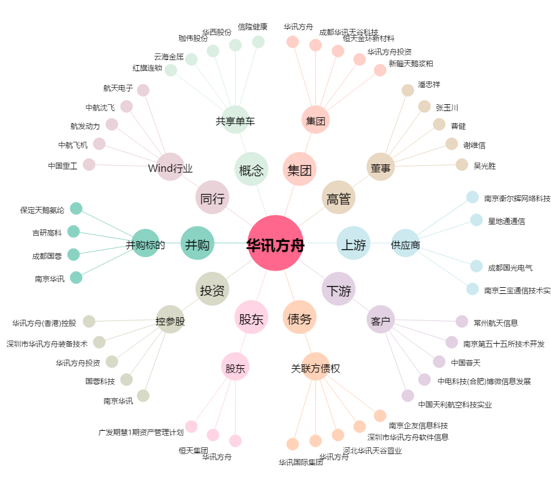
华讯方舟[000687.SZ] - 关系概览图

